Offerte
 | Bestellung |  |  |  |  |  | Einfassung eckig

 | Offerte
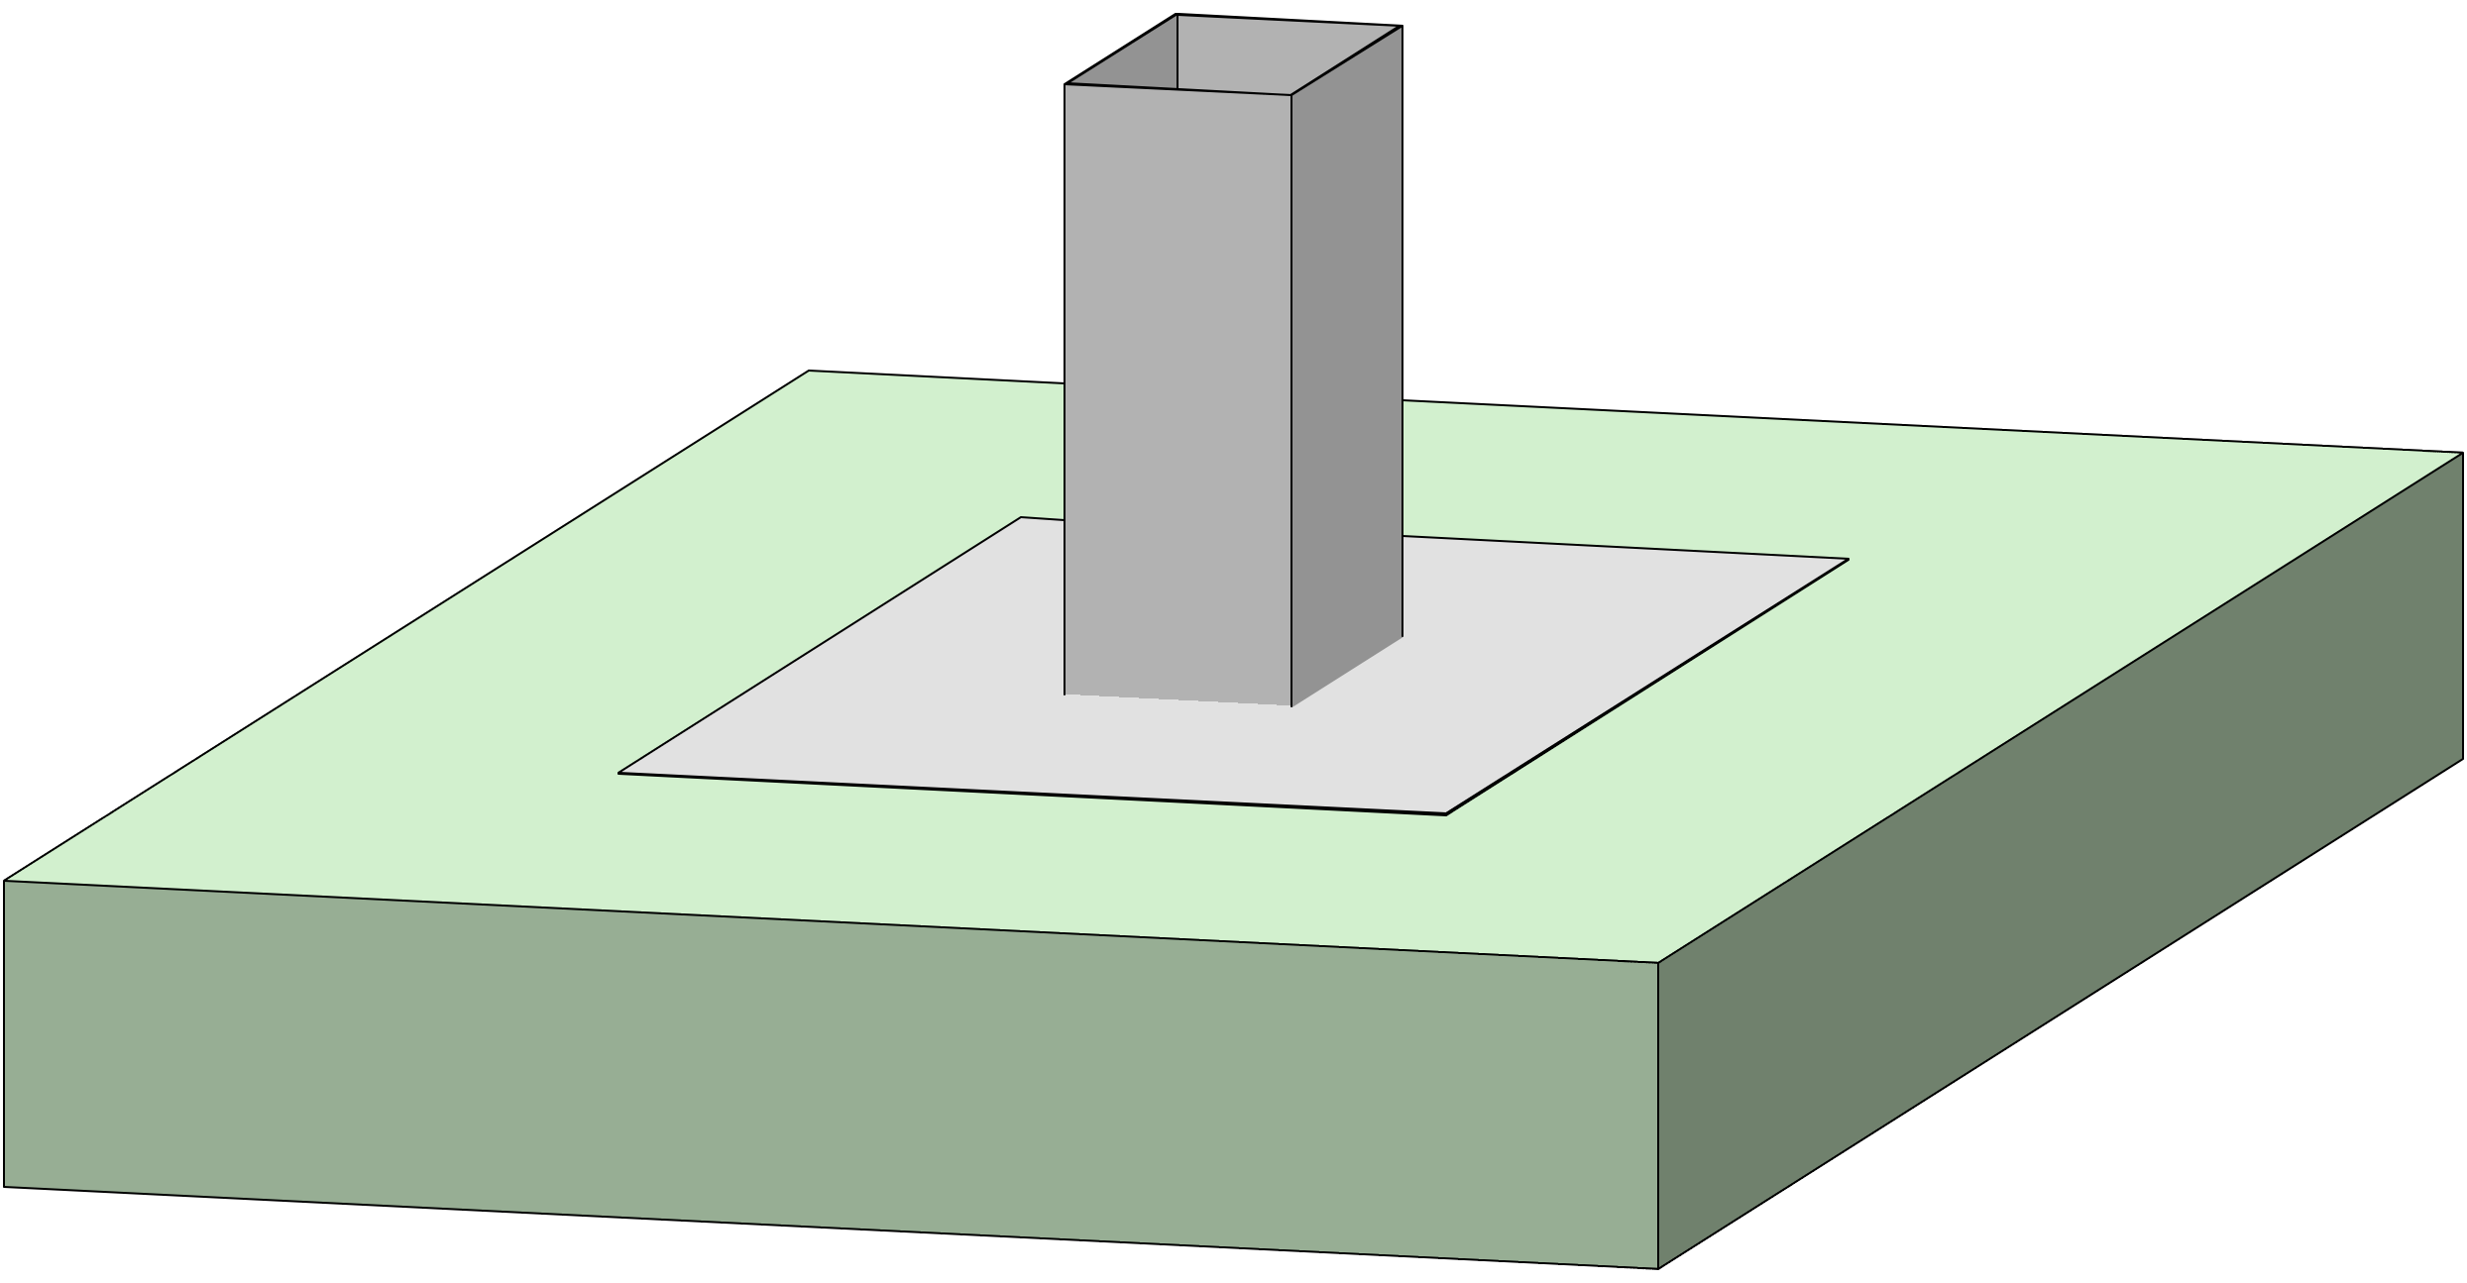
Firma:

Sachbearbeiter:

Kommission:

Datum: |  | 2024-03-22

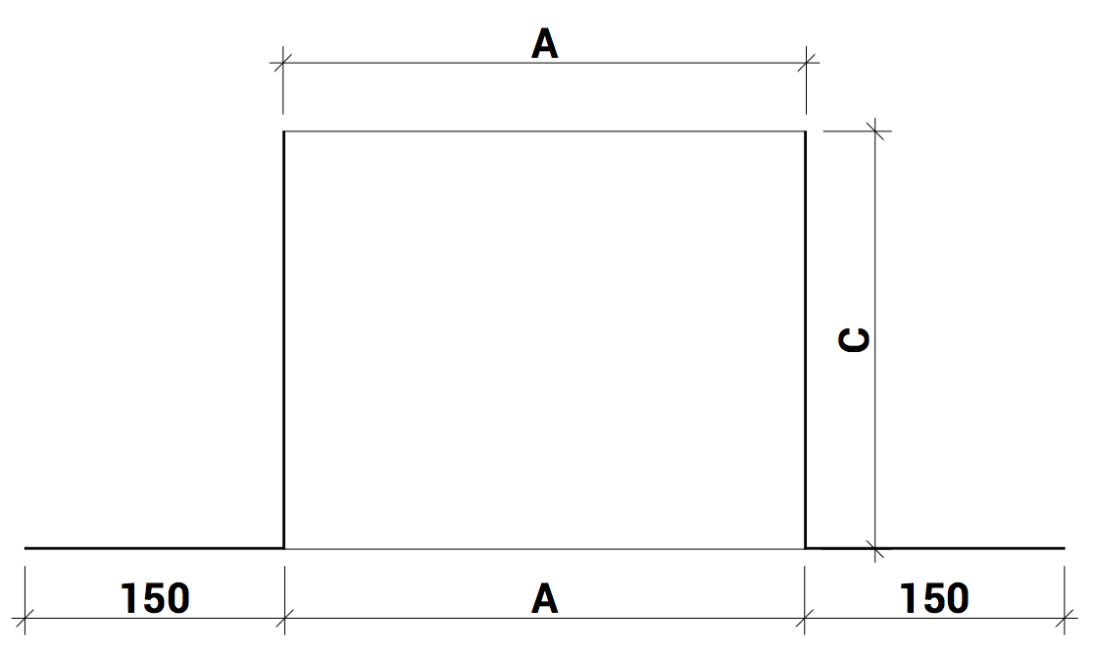

 |  |  |  | Dimensionen:

 |  |  |  | A: |  |  | B: |  | C:

 |  |  |  |  | min 100/max 3000 |  |  | min 100/max 3000 |  | min 100/max 3000
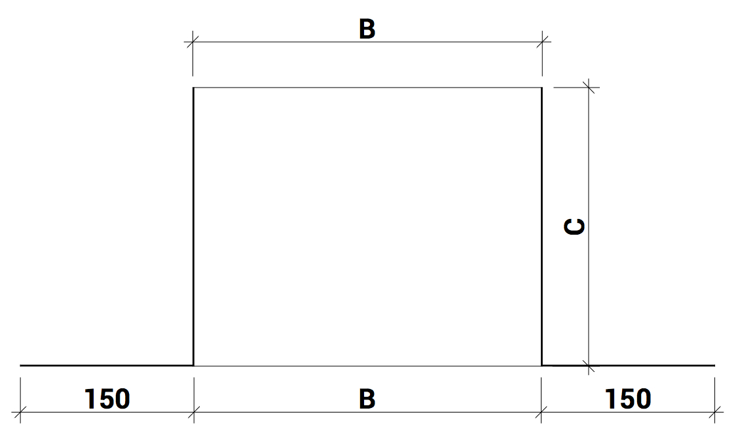

Material: |  | RAL - Farbe: | Materialstärke: |  |  | Menge:

Aluminium blank

Zubehör, Bemerkungen, Skizzen

